Sheet1
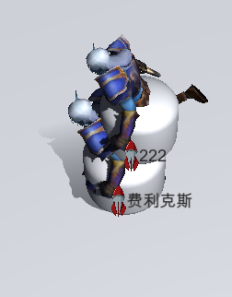
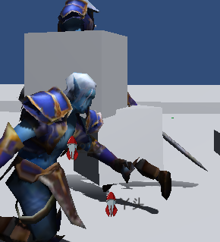
测试到的问题 |  | 已经解决为1，未解决为0，不确定为2
1、 角色冲锋有时会停不下来（直到撞到障碍物才停） |  | 1
2、 方块形的职业死亡后有时尸体没消失。 | 之后没有复现 | 1
3、 冲锋时间会有变化（往往发生在速度变化之后）。 |  | 1
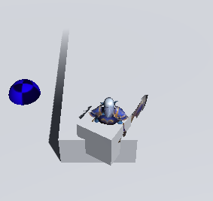
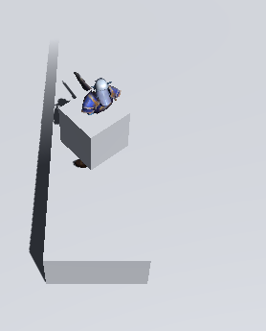
4、 点击复活时的按钮有时没有反应 |  | 1 | 7图
5、 体力的自然恢复速度需要减慢，需要对应字段。 |  | 1
6、 AI没撞到人时，并不会变职业。 |  | 1
7、 角色会刷新在建筑物上（之后难以复现） |  | 0
8、 玩家在冲锋时，侧面撞到了可击杀角色，但是没有形成击杀，也没有停止。 |  | 1
9、 游戏会突然跳帧，然后人物出现在围墙边上（很难复现） |  | 1
10、 10图中的障碍物可以从边缘走上去（这个可能可以由策划改） |  | 1
11、 人物死亡似乎是被克制职业在最大距离冲锋到 |  | 1
12、 玩家与可击杀玩家的AI碰撞时，AI不换方向，玩家无法移动 |  | 1
13、 玩家击杀AI后，AI会有一定时间消失，消失时仍然可以碰撞 |  | 1
14、 有AI一直在墙边来回移动，新版本仍然存在 |  | 0
15、 冲刺碰撞后，被碰撞的目标会弹开，撞墙就维持目前的弹开状态 |  | 1
16、 玩家复活地点没有随机 |  | 1
17、 复活界面没有下次立即复活的勾选框（去掉返回按钮） |  | 2
18、 同职业，玩家冲刺到AI，AI不会弹开，反而会停顿一会，需求见15 |  | 1
19、 复活后点击返回，再次进入游戏总有AI不动 |  | 1
20、 冲刺之后，体力值立刻全满(可能是因为变了职业） |  | 1 | 15需求
21、 会有主角处于不能被杀但能杀人的状态，如图 |  | 1
22、 名字输入框除了第一个字母外不能大写 |  | 1
23、 如图，此时玩家不能移动（玩家是在外侧的那个） |  | 1
24、 有掉落的能量点不能拾取，如图（只在返回后进入游戏出现） |  | 0
25、 玩家等级提升后，更换模型没有继承等级 |  | 1
26、 玩家复活后，会和现有的AI重叠，模型会互相穿过。 |  | 2
27、 在死亡后，按着加速键，体力消耗完，复活时体力不会增加 |  | 1
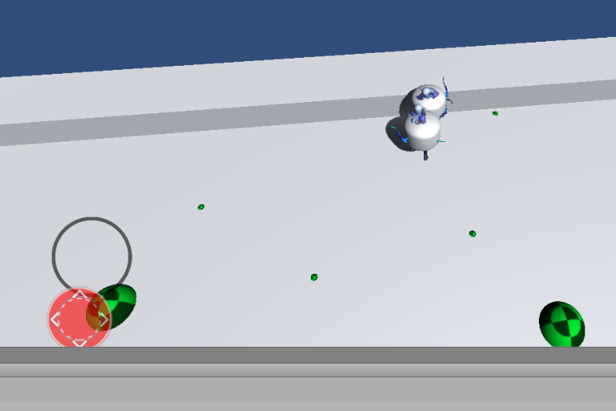
28、 AI之间有时明明很近，却没有发生追杀的情况(再次确认了下，未解决） |  | 1 | 23图
29、 角色模型变大，可以爬上障碍物，如图 |  | 1
30、 按冲刺同时疯狂按方向键，会导致冲刺停止，且不会变模型 |  | 1
31、 两个同职业发生碰撞时，被克制的角色撞到其中之一有时不会死亡 |  | 0
32、 角色模型变大后，有时角色会与克制自己的角色模型重叠，且不死亡 |  | 0
33、 有些角色复活后名字未出现，如图 |  | 0
34、 角色碰撞后弹开的方向并非都是主角朝向的方向 |  | 1
35、 死亡掉落的能量点堆在一起，改表无用 |  | 0
36、 手机测试时安装完第一次一直卡在输名字界面 |  | 1
37、 AI会突然旋转，很难复现 |  | 0
38、 角色可以爬到另一个角色身上，如图。 |  | 0
39、 排行榜上死亡角色的积分没有第一时间改变，而是复活后才出现 |  | 0

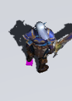
 |  |  | 24图

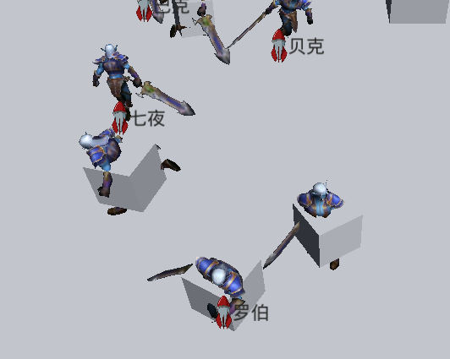
 |  |  | 33图

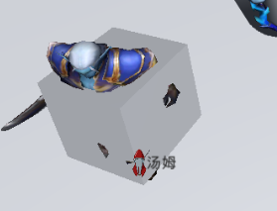
 |  |  | 37图

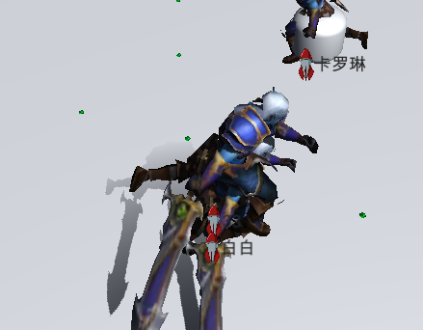
 |  |  | 38图

